Nghiem Thu Online 26-08
BẢNG ĐỐI SOÁT & NGHIỆM THU KIỂM THỬ TRỰC TUYẾN WEB FAI
Theo yêu cầu chỉnh sửa từ Google Sheet 26/08 | Website Online: https://fai-gamma.vercel.app | Ngày nghiệm thu: 27/08/2026
STT | Trang / Hạng Mục | Link Online Trực Tiếp (Click mở) | Yêu Cầu & Lỗi Cần Sửa (Sheet 26/08) | Kết Quả Xử Lý Trên Website | Trạng Thái | Ảnh Chụp Màn Hình Minh Chứng Online
1 | Trang Chủ | https://fai-gamma.vercel.app/ | Sửa lỗi chính tả xuống dòng: Hệ thống đào tạo chuẩn quốc tế, uy tín tại Việt Nam | Chỉnh sửa ngắt dòng chuẩn: "Hệ thống đào tạo chuẩn quốc tế, uy tín tại Việt Nam". Hiển thị cân đối 2 dòng, không gãy chữ. | ĐÃ SỬA - 100% ĐẠT | 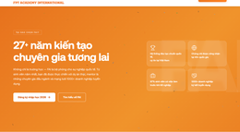
2 | Trang Đào Tạo | https://fai-gamma.vercel.app/dao-tao#chip-design | FPT JETKING CHIP DESIGN => ko xuống dòng | Đã bọc nowrap cho toàn bộ cụm tiêu đề FPT JETKING CHIP DESIGN và điều chỉnh font co giãn theo viewport, không bị rớt chữ DESIGN. | ĐÃ SỬA - 100% ĐẠT | 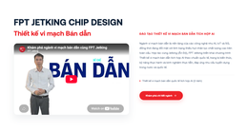
3 | Trang Đào Tạo | https://fai-gamma.vercel.app/dao-tao | Chữ bị mờ ẩn mất => fix | Tích hợp IntersectionObserver kích hoạt class .revealed cho toàn bộ các phần tử data-reveal. Toàn bộ chữ hiển thị sắc nét 100%. | ĐÃ SỬA - 100% ĐẠT | 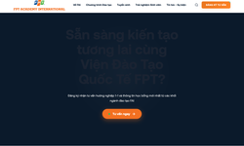
4 | Trang Đào Tạo | https://fai-gamma.vercel.app/dao-tao#dang-ky-hoc-bong | Sửa form: Bỏ TP Hồ Chí Minh và Cần Thơ; Bổ sung "Bạn đang quan tâm đến chương trình nào tại Viện đào tạo Quốc tế FPT" | Form chỉ còn 2 cơ sở: Hà Nội & Đà Nẵng. Trường chọn khóa học hiển thị tiêu đề chuẩn: "Bạn đang quan tâm đến chương trình nào tại Viện đào tạo Quốc tế FPT". | ĐÃ SỬA - 100% ĐẠT | 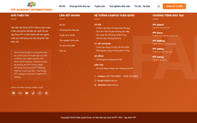
5 | Trang Liên Hệ | https://fai-gamma.vercel.app/lien-he | Sửa mô tả banner: "kết nối trực tiếp với cơ sở gần nhất" | Banner cập nhật đúng nguyên văn: "Chào mừng bạn đến với Viện Đào Tạo Quốc Tế FPT. Lựa chọn ngành học của bạn và kết nối trực tiếp với cơ sở gần nhất để trải nghiệm không gian học tập chuẩn quốc tế." | ĐÃ SỬA - 100% ĐẠT
6 | Trang Liên Hệ - Aptech | https://fai-gamma.vercel.app/lien-he#aptech | Sửa đúng màu cam (#f37021), tiêu đề LẬP TRÌNH VIÊN QUỐC TẾ (ko xuống dòng), link aptech.fpt.edu.vn, cơ sở HN & HCM kèm Hotline 0833 999 810 / 0834 999 810 | Màu cam thương hiệu #f37021, link https://aptech.fpt.edu.vn/, tiêu đề nowrap, 4 cơ sở: Xuân Phương & Cầu Giấy (HN - 0833 999 810), Tân Sơn Nhất & Hạnh Thông (HCM - 0834 999 810). | ĐÃ SỬA - 100% ĐẠT | 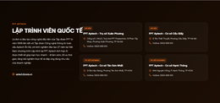
7 | Trang Liên Hệ - Arena | https://fai-gamma.vercel.app/lien-he#arena | Sửa đúng màu vàng cam (#d97706), tiêu đề THIẾT KẾ MỸ THUẬT ĐA PHƯƠNG TIỆN, link arena.fpt.edu.vn, 7 cơ sở (HN, ĐN, HCM, Cần Thơ) kèm hotline | Màu nhận diện #d97706, link https://arena.fpt.edu.vn/, 7 cơ sở chuẩn toàn quốc: Ba Đình, Hai Bà Trưng, Xuân Phương (024 7300 8855), Hải Châu (0236 730 8826), TSN & Hạnh Thông (028 7300 8866), Cái Khế (0292 730 8806). | ĐÃ SỬA - 100% ĐẠT | 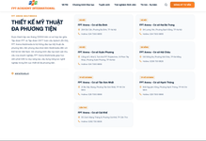
8 | Trang Liên Hệ - Skillking | https://fai-gamma.vercel.app/lien-he#skillking | Sửa đúng màu xanh dương (#29a9e1), tiêu đề DIGITAL MARKETING ỨNG DỤNG AI, link skillking.fpt.edu.vn, 6 cơ sở kèm hotline | Màu xanh #29a9e1, link https://skillking.fpt.edu.vn/, 6 cơ sở: Hai Bà Trưng & Xuân Phương (024 7300 8855), Hải Châu (0236 730 8826), TSN & Hạnh Thông (028 7300 8866), Cái Khế (0292 730 8806). | ĐÃ SỬA - 100% ĐẠT | 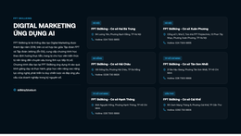
9 | Trang Liên Hệ - Jetking | https://fai-gamma.vercel.app/lien-he#jetking | Bổ sung khối FPT Jetking: Màu đỏ (#dc2626), tiêu đề CHIP DESIGN VÀ AI AGENT, link jetking.fpt.edu.vn, 4 cơ sở (HN, ĐN, HCM) kèm hotline | Thêm mới khối FPT Jetking màu đỏ #dc2626, link https://jetking.fpt.edu.vn/, 4 cơ sở: Xuân Phương (0833 999 810), Hải Châu (0941 173 530), Hạnh Thông & TSN (0834 999 810). | ĐÃ SỬA - 100% ĐẠT | 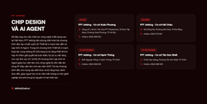
10 | FPT Aptech 100-200h | https://fai-gamma.vercel.app/dao-tao/aptech/100-200h#dang-ky-hoc-bong | Bên trái: 2 Triệu (Tân Binh Sáng Tạo), VIP (Coursera + Udemy); Bên phải: Bỏ HCM/Cần Thơ, label "Bạn đang quan tâm khoá học ngắn hạn nào tại FPT Aptech" | Cột trái hiển thị 2 badge: 2 Triệu (Học bổng Tân Binh Sáng Tạo) + VIP (Coursera + Udemy). Form chỉ còn Hà Nội, Đà Nẵng kèm tiêu đề chọn khóa học chuẩn. | ĐÃ SỬA - 100% ĐẠT | 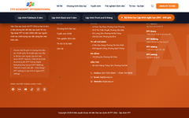
11 | FPT Aptech 1 Năm | https://fai-gamma.vercel.app/dao-tao/aptech/1-nam#dang-ky-hoc-bong | Form: Bỏ cơ sở Hồ Chí Minh và Cần Thơ | Form chỉ còn 2 lựa chọn cơ sở: Hà Nội & Đà Nẵng. | ĐÃ SỬA - 100% ĐẠT | 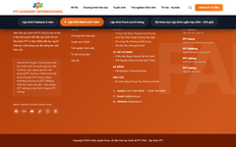
12 | FPT Aptech 6 Tháng | https://fai-gamma.vercel.app/dao-tao/aptech/6-thang#dang-ky-hoc-bong | Form: Bỏ cơ sở Hồ Chí Minh và Cần Thơ | Form chỉ còn 2 lựa chọn cơ sở: Hà Nội & Đà Nẵng. | ĐÃ SỬA - 100% ĐẠT | 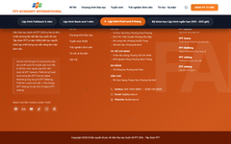
13 | FPT Arena 100 Giờ | https://fai-gamma.vercel.app/dao-tao/arena/100h#dang-ky-arena-100h | Bên trái: 1.5-2M (Tân binh sáng tạo), VIP, 0đ Công cụ; Form: Thêm "Bạn đang quan tâm khoá học ngắn hạn nào tại FPT Arena Multimedia" | Cột trái: 3 badge (1.5-2M ĐN/HN, VIP Coursera+Udemy, Zero chi phí công cụ). Form: Label "Bạn đang quan tâm khoá học ngắn hạn nào tại FPT Arena Multimedia". | ĐÃ SỬA - 100% ĐẠT | 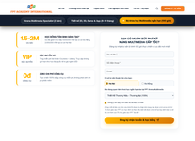
14 | FPT Skillking 100 Giờ | https://fai-gamma.vercel.app/dao-tao/skillking/100h#dang-ky-skillking-100h | Bên trái: 1.5 Triệu (Học bổng Short Course), VIP; Bên phải: Thêm "Bạn đang quan tâm khoá học ngắn hạn nào tại FPT Skillking" | Cột trái: 2 badge (1.5 Triệu Short Course, VIP Coursera+Udemy). Form: Label "Bạn đang quan tâm khoá học ngắn hạn nào tại FPT Skillking". | ĐÃ SỬA - 100% ĐẠT | 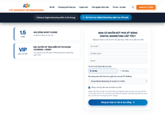
15 | FPT Jetking Chip Design | https://fai-gamma.vercel.app/dao-tao/chip-design#dang-ky-chip-design | Bên trái: 8 Triệu (Kỹ sư Bán dẫn Tương lai), VIP, LAB (Thực hành LAB EDA Synopsys & Cadence) | Cột trái hiển thị 3 badge: 8 Triệu (Học bổng Kỹ sư Bán dẫn Tương lai), VIP (Coursera + Udemy), LAB EDA Synopsys & Cadence chuẩn quốc tế. | ĐÃ SỬA - 100% ĐẠT | 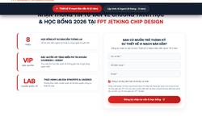
16 | FPT Jetking AI Agent | https://fai-gamma.vercel.app/dao-tao/ai-agent | Màu thương hiệu: Toàn bộ text màu cam chuyển sang màu đỏ Jetking (#dc2626) | Toàn bộ nhận diện màu sắc trên trang (icon, tiêu đề, button, badge) đã chuyển từ màu cam sang sắc đỏ đặc trưng Jetking (#dc2626 / #b91c1c). | ĐÃ SỬA - 100% ĐẠT | 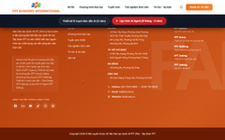
17 | FPT Jetking AI Agent - Form | https://fai-gamma.vercel.app/dao-tao/ai-agent#dang-ky-ai-agent | Bên trái: 8 Triệu (Tiên phong AI Agent), VIP (Coursera + Udemy) | Cột trái: 2 badge chuẩn tông đỏ: 8 Triệu (Học bổng Tiên phong AI Agent) + VIP (Coursera + Udemy). | ĐÃ SỬA - 100% ĐẠT | 